附件二 出差任务报告单
 | 光华荣昌集团出差任务报告单
出差前（线上已关联BPM请假流程的，不填写） | 姓 名 | 刘文政 | 所属部门 | 前期采购部
 | 计划出差时间 | 2025-04-11 | 出差委派人 | 前期采购部
 | 计划出差地点 | 河北邯郸
 | 出差工作任务 | 河北邯郸标准件调研
出差后 | 同行人员 | 葛雁宇 | 同行人员所属部门 | 前期采购部
 | 出差工作总结 | 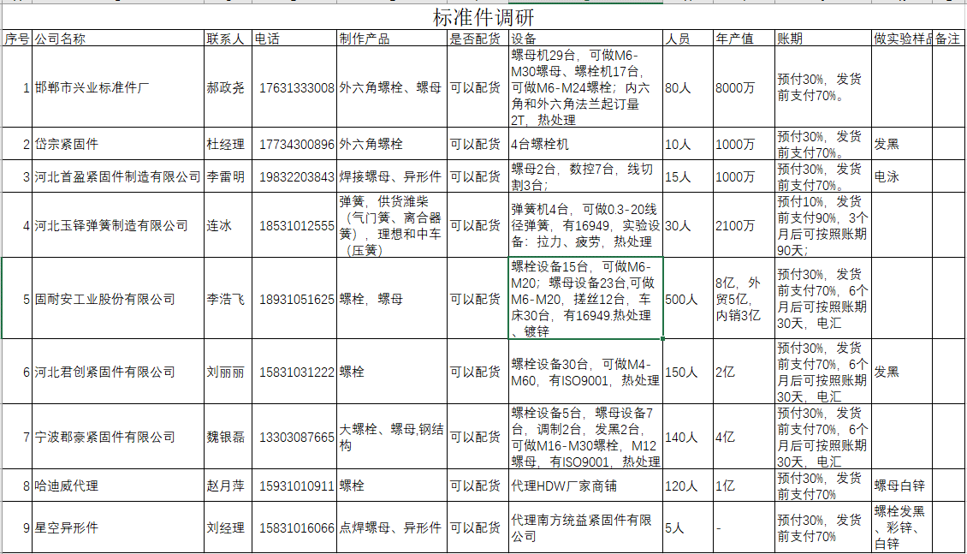 邯郸永年县标准件场大概1万多家商铺，应用市场：光伏、建筑、钢结构、铁路，有的是纯代理，有的是厂家铺子，现货标准件都是4.8级、8.8级、12.9级，表面处理：发黑、镀锌、彩锌，因使用行业不需要做盐雾试验，因此试验是否能达到96小时，未知，以下是明细
直属领导意见
部门领导意见
项目经理意见
厂长意见
总经理意见

